Tổng quan chuyển tiếp màn hình
【Tổng quan】

Thông báo hướng dẫn
Xem trước
Liên kết yêu cầu và thông báo

HROne/HRP Dành cho người phụ trách_Tìm kiếm yêu cầu/thông báo
Đơn xin trợ cấp bảo hiểm thất nghiệp_
Tuổi cao
Liên kết tiêu đề

Chi tiết thông báo hướng dẫn
Liên kết yêu cầu và thông báo

Dành cho nhân viên_
Danh sách yêu cầu và thông báo
Nhấp chuột vào dòng

★Mẫu gọi màn hình
■ Mẫu gọi màn hình
Mẫu gọi của màn hình này như sau

Số thứ tự | Màn hình gọi | Sự kiện gọi | Hiển thị màn hình | Người dùng đăng nhập | Điều kiện gọi
1 | Xem trước thông báo hướng dẫn | Liên kết đến đơn yêu cầu | Modal | Người phụ trách HROne/HRP | Không có
2 | Tìm kiếm yêu cầu/thông báo dành cho người phụ trách HROne/HRP | Nhấp vào liên kết tiêu đề | Popup | Người phụ trách HROne/HRP | Không có
3 | Chi tiết thông báo hướng dẫn | Liên kết yêu cầu thông báo | Chuyển màn hình | Nhân viên khách hàng | Trạng thái của yêu cầu thông báo là 「Đang yêu cầu ・ chờ thông báo」
4 | Chi tiết thông báo hướng dẫn | Liên kết yêu cầu thông báo | Chuyển màn hình | Nhân viên khách hàng | Trạng thái của yêu cầu thông báo là 「Yêu cầu ・đang thông báo」
Đã chỉnh sửa một phần tên trạng thái (thêm dấu 「・」)
5 | Chi tiết thông báo hướng dẫn | Liên kết yêu cầu thông báo | Chuyển màn hình | Nhân viên khách hàng | Trạng thái yêu cầu thông báo là 「Đã tiếp nhận」, 「Đang xử lý」, 「Hoàn thành」
6 | Danh sách yêu cầu và thông báo _ dành cho nhân viên khách hàng | Nhấp hàng | Chuyển màn hình | Nhân viên khách hàng | Trạng thái của yêu cầu thông báo là 「Đang yêu cầu ・ chờ thông báo」
7 | Danh sách yêu cầu và thông báo _ dành cho nhân viên khách hàng | Nhấp hàng | Chuyển màn hình | Nhân viên khách hàng | Trạng thái của yêu cầu thông báo là 「Yêu cầu ・đang thông báo」
8 | Danh sách yêu cầu và thông báo _ dành cho nhân viên khách hàng | Nhấp hàng | Chuyển màn hình | Nhân viên khách hàng | Trạng thái yêu cầu thông báo là 「Đã tiếp nhận」, 「Đang xử lý」, 「Hoàn thành」

Bố cục màn hình_Đơn xin trợ cấp
◆ Màn hình khi hiển thị ban đầu
【Màn hình ngoài điện thoại thông minh】 | 【Màn hình điện thoại thông minh】
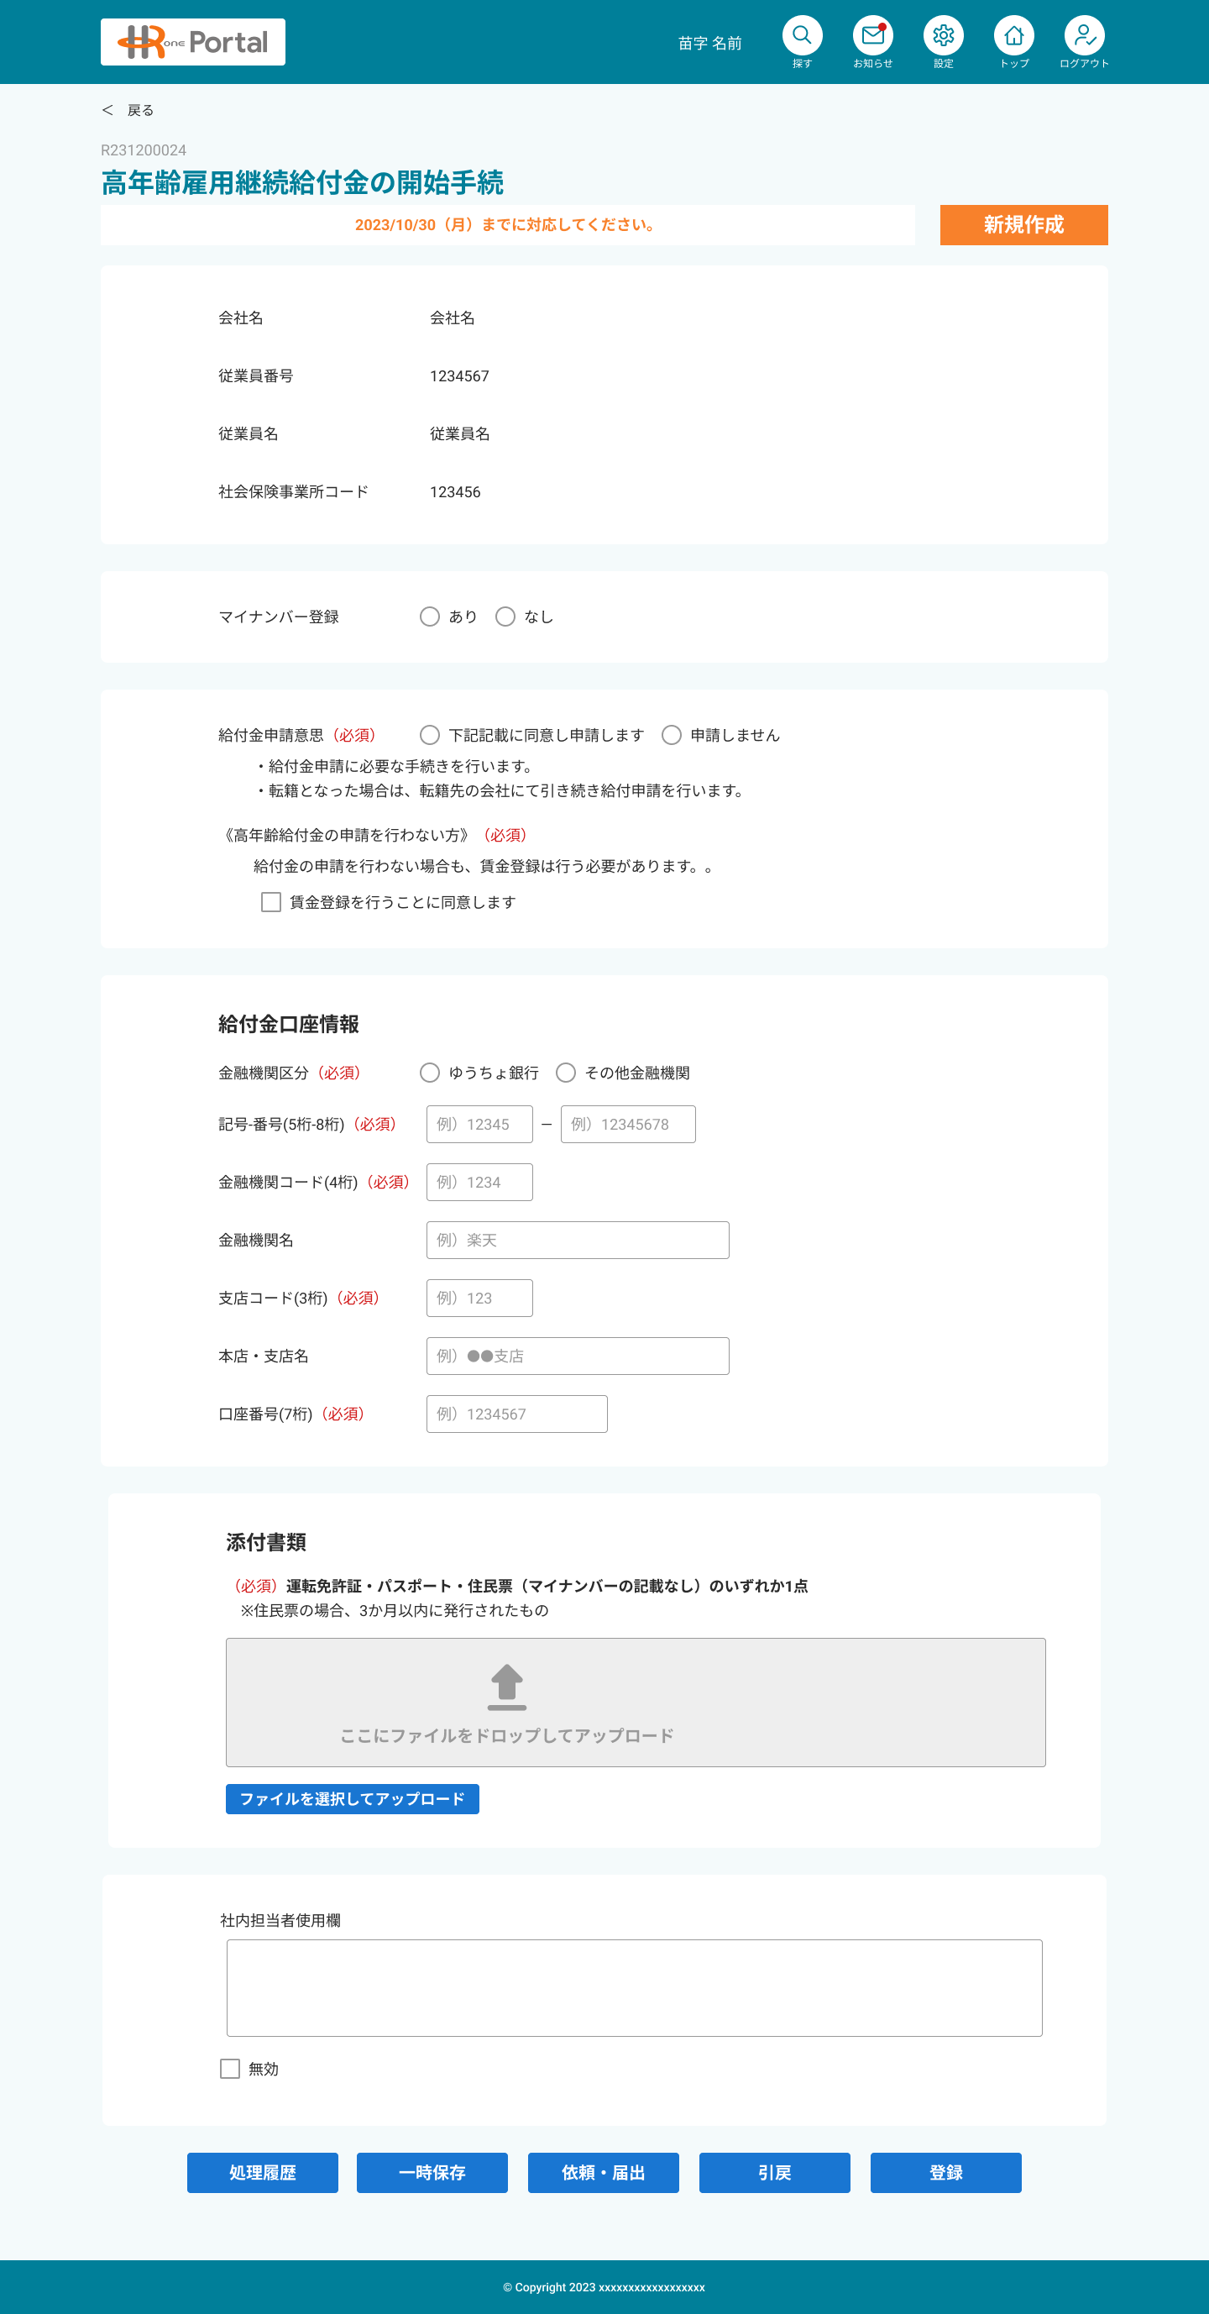

1
1
2
2

5
12
6
13
7

8

9

10
11
14

12
13

14
15

16

15

16

17
18
17
18
19

20
19

21

22
20

23

21
24

22

25

23

24
26

27

25

28

33
29
30
31
32

29
30

31

★ Định nghĩa hạng mục màn hình_
No. | Tên mục | Loại | Khái quát xử lý | Nội dung gợi ý | Định dạng | Giá trị mặc định (Khi đăng ký mới) | Kiểm tra nhập liệu |  |  | Ghi chú
 |  |  |  |  |  |  | Bắt buộc | Kiểm tra định dạng | Ràng buộc nhập liệu
1 | Quay lại |  |  | ー | ー | ー | ー | ー | ー
2 | Khu vực hiển thị chung cho đơn yêu cầu/khai báo |  | ー | ー | ー | ー | ー | ー | ー | Tham chiếu 【Tài liệu thiết kế cơ bản】 Thiết kế màn hình_Chung cho yêu cầu và thông báo
5 | Khu vực thông tin nhân viên |  |  | ー | ー | ー | ー | ー | ー
6 | Tên công ty |  | Hiển thị tên công ty mà nhân viên trực thuộc | ー | ー | ー | ー | ー | ー
7 | Mã số nhân viên |  | Hiển thị mã số nhân viên | ー | ー | ー | ー | ー | ー
8 | Tên nhân viên |  | Hiển thị tên nhân viên | ー | Họ tên_Họ (Kanji) ＋ ” ” ＋ Họ tên_Tên (Kanji) | ー | ー | ー | ー
9 | Mã cơ sở bảo hiểm xã hội |  | Hiển thị mã cơ sở Sharo-mu của nhân viên (Số cơ sở dùng cho Sharo-mu trong Master thuộc tính người dùng) | ー | ー | ー | ー | ー | ー
10 | Khu vực có/không có số My Number |  |  | ー | ー | ー | ー | ー | ー
11 | Số My Number | Nút chọn (Radio button) |  | ー | ー | ー | ー | ー | ー
12 | Khu vực ý chí đăng ký |  |  | ー | ー | ー | ー | ー | ー
13 | Ý định đăng ký trợ cấp | Nút chọn (Radio button) |  | ー | ー | ー | 〇 | ー | ー
14 | Đồng ý đăng ký tiền lương | Hộp kiểm |  | ー | ー | ー | △ | ー | ー
15 | Khu vực thông tin tài khoản nhận trợ cấp |  |  | ー | ー | ー | ー | ー | ー
16 | Phân loại tổ chức tài chính | Nút chọn (Radio button) |  |  |  |  | △ | ー | ー
17 | Ký hiệu | Hộp văn bản |  | Ví dụ) 12345 | 5 chữ số nửa chiều rộng |  | △ | ○ | ー | Tham chiếu kiểm soát hiển thị theo mục lựa chọn
18 | Số | Hộp văn bản |  | Ví dụ) 12345678 | 8 chữ số nửa chiều rộng |  | △ | ○ | ー | Tham chiếu kiểm soát hiển thị theo mục lựa chọn
19 | Mã tổ chức tài chính | Hộp văn bản |  | Ví dụ) 1234 | 4 chữ số nửa chiều rộng |  | △ | ○ | ー | Tham chiếu kiểm soát hiển thị theo mục lựa chọn
20 | Tên tổ chức tài chính | Hộp văn bản | ー | Ví dụ) Ngân hàng ●● | ー |  | △ | ー | ー | Tham chiếu kiểm soát hiển thị theo mục lựa chọn
21 | Mã chi nhánh | Hộp văn bản |  | Ví dụ) 123 | 3 chữ số nửa chiều rộng |  | △ | ○ | ー | Tham chiếu kiểm soát hiển thị theo mục lựa chọn
22 | Tên trụ sở chính/chi nhánh | Hộp văn bản | ー | Ví dụ) Chi nhánh ●● | ー |  | △ | ー | ー | Tham chiếu kiểm soát hiển thị theo mục lựa chọn
23 | Số tài khoản | Hộp văn bản |  | Ví dụ) 1234567 | 7 chữ số nửa chiều rộng |  | △ | ○ | ー | Tham chiếu kiểm soát hiển thị theo mục lựa chọn
24 | Khu vực tài liệu đính kèm |  |  |  |  |  | ー | ー | ー
25 | Tài liệu đính kèm | Đính kèm tệp | ※Đối với di động, có thể khởi động camera điện thoại và đính kèm hình ảnh đã chụp |  |  |  | △ | ー | ー | Tham chiếu kiểm soát hiển thị theo mục lựa chọn
26 | Khu vực dành cho người phụ trách nội bộ sử dụng |  |  |  |  |  | ー | ー | ー
【Chú giải cột kiểm tra nhập liệu (Bắt buộc ・ Kiểm tra định dạng)】
・〇: Bắt buộc
・△: Bắt buộc tùy thuộc vào mục lựa chọn
・ー: Không bắt buộc
27 | Cột dành cho người phụ trách nội bộ | Vùng văn bản |  |  |  |  | ー | ー | ー
28 | Cờ vô hiệu hóa | Hộp kiểm |  |  |  |  | ー | ー | ー
29 | Lưu tạm thời | Nút bấm | Lưu tạm thời nội dung nhập |  |  |  | ー | ー | ー
30 | Yêu cầu / Thông báo | Nút bấm | Xác nhận nhập và cập nhật trạng thái thành Đang yêu cầu/Thông báo |  |  |  | ー | ー | ー
31 | Thu hồi | Nút bấm | Thu hồi các vụ việc đang trong quá trình yêu cầu thông báo và đưa trạng thái trở lại thành Chờ yêu cầu・thông báo |  |  |  | ー | ー | ー
32 | Đăng ký | Nút bấm | Đăng ký nội dung nhập
33 | Lịch sử xử lý | Nút bấm | Hiển thị lịch sử xử lý dưới dạng popup

【Bổ sung】

★ Kiểm soát theo trạng thái
Quyền hạn
■ Kiểm soát cập nhật theo quyền/trạng thái
 |  | HROne |  |  |  | Nhân viên khách hàng
 |  | Có quyền khách hàng |  |  | Không có quyền khách hàng
 |  | Có quyền nghiệp vụ |  | Không có quyền nghiệp vụ
Trạng thái
 |  | Người tạo thông báo hướng dẫn | Khác
1 | Đang chờ hướng dẫn | Tham chiếu Cờ vô hiệu hóa Nhập cột dành cho người phụ trách | Tham chiếu Cờ vô hiệu hóa Nhập cột dành cho người phụ trách | ー | ー | ー
2 | Đang chờ yêu cầu/khai báo |  |  | Chỉ tham chiếu | ー | Có thể tham chiếu/cập nhật
3 | Lưu tạm thời | ー | ー | ー | ー | ー
4 | Đang yêu cầu/thông báo | Tham chiếu Cờ vô hiệu hóa Nhập cột dành cho người phụ trách | Tham chiếu Cờ vô hiệu hóa Nhập cột dành cho người phụ trách | Chỉ tham chiếu | ー | Có thể tham chiếu/thu hồi
5 | Đang chọn không cần thông báo | ー | ー | ー | ー | ー
6 | Đã tiếp nhận | Tham chiếu Cờ vô hiệu hóa Nhập cột dành cho người phụ trách | Tham chiếu Cờ vô hiệu hóa Nhập cột dành cho người phụ trách | Chỉ tham chiếu | ー | Chỉ tham chiếu
7 | Đã tiếp nhận (Không cần thông báo) | ー | ー | ー | ー | ー
8 | Đang xử lý | Tham chiếu Cờ vô hiệu hóa Nhập cột dành cho người phụ trách | Tham chiếu Cờ vô hiệu hóa Nhập cột dành cho người phụ trách | Chỉ tham chiếu | ー | Chỉ tham chiếu
9 | Hoàn thành |  |  |  | ー |  | ※ Việc hiển thị nút xử lý cũng tuân theo quyền này

■ Kiểm soát nút xử lý theo trạng thái

Nút xử lý
Trường hợp là người phụ trách HROne/HRP
 |  | Lịch sử xử lý | Đăng ký
Trạng thái

1 | Đang chờ hướng dẫn | 〇 | 〇
2 | Đang chờ yêu cầu/khai báo | 〇 | 〇
3 | Lưu tạm thời | ー | ー
4 | Đang yêu cầu/thông báo | 〇 | 〇
5 | Đang chọn không cần thông báo | ー | ー
6 | Đã tiếp nhận | 〇 | 〇
7 | Đã tiếp nhận (Không cần thông báo) | ー | ー
8 | Đang xử lý | 〇 | 〇
9 | Hoàn thành | 〇 | 〇

 |  | 〇 Kích hoạt
 |  | ー Không hoạt động

Nút xử lý
Trường hợp là nhân viên khách hàng
 |  | Lưu tạm thời | Yêu cầu / Thông báo | Thu hồi
Trạng thái

1 | Đang chờ hướng dẫn | ー | ー | ー
2 | Đang chờ yêu cầu/khai báo | 〇 | 〇 | ー
3 | Lưu tạm thời | ー | ー | ー
4 | Đang yêu cầu/thông báo | ー | ー | 〇
5 | Đang chọn không cần thông báo | ー | ー | ー
6 | Đã tiếp nhận | ー | ー | ー
7 | Đã tiếp nhận (Không cần thông báo) | ー | ー | ー
8 | Đang xử lý | ー | ー | ー
9 | Hoàn thành | ー | ー | ー

 |  | 〇 Kích hoạt
 |  | ー Không hoạt động

